про страницы
страница restaurants | id не трогаем
 | name | название ресторана (тут можно менять, какое будет название в таблице - такое и у бота)
 | аналогично menu, info, adress, link, number

страница afisha | id не трогаем | если нужно добавить больше - просто протягиваем, чтобы номер был следующий (+1 от предыдущего)
 | date | месяц (так как до этого решили, что нужно именно месяц, а не дата)
 | name | название ресторана
 | adress | адрес где проводится
 | ВНИМАНИЕ если афиш много у ресторана то все печатаем в info
 | ВНИМАНИЕ если название ресторанов одинаковое, а адрес разный (указываем его в название ресторана) чтобы пользователь увидел именно адрес удобного для него ресторана
 | number | номер или инфа с номером

страница delivery | name | кнопка, которая будет
 | info | инфа под эту кнопку
 | id не трогаем | если нужно добавить больше - просто протягиваем, чтобы номер был следующий (+1 от предыдущего)

страница promo_del | id | если ресторан 1,а акций на доставку много то айди должно у них повторяться (как сейчас)
 | link | если рест 1, акций несколько то схема такая: сначала ссылка верная, потом копируете q и вставляете в остальные поля
 | далее заполняете остальные 2 столбца
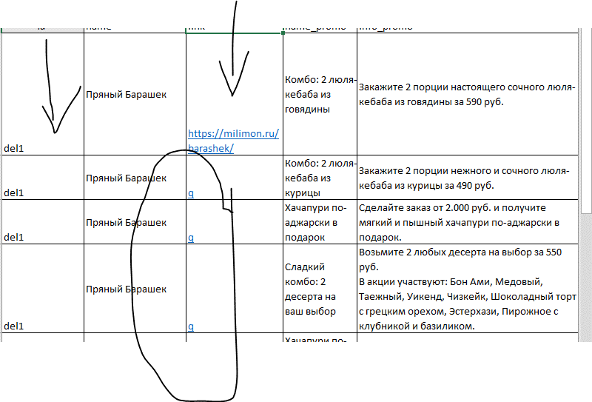

страница promo_rest | id | аналогчино как страницы выше: 1 ресторан, 1 айди (если несколько акций)
страница promo_sam | тут у каждого ресторана одна и та же акция, поэтому если акций будет несколько - делаем как страницы promo_rest
страница loy | name | название
 | info | инфа
ВНИМАНИЕ название страниц менять нельзя!
ВНИМАНИЕ название первых строк id, name и тп - менять нельзя!

